Sheet1
第３９回湘南フェスティバル<305>記念品 申込書 |  |  |  |  |  |  |  |  |  |  |  |  |  | 第39回湘南フェスティバル記念シャツ デザイン
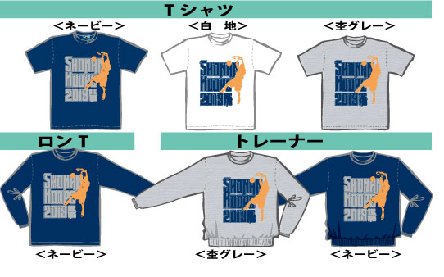 |  |  |  |  |  |  |  |  |  |  |  |  | 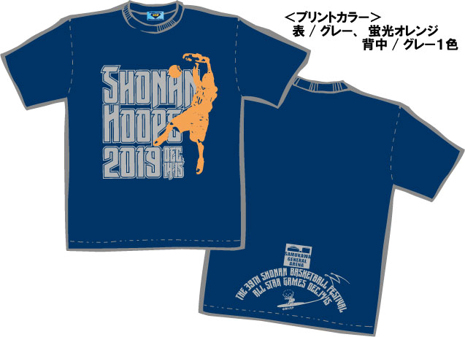
プリント色はグレーと蛍光オレンジでスポーティーにしてます。全商品バックプリントも入ります。 シャツの生地はTシャツ、ロンT両方ともに「吸汗速乾」ポリエステル100％ 機能素材。 グレー杢は綿/ポリエステル混紡、トレーナー 紺地は綿100％、グレー杢は綿/ポリ混紡、共に裏毛です。
お申込法 | 申込書の薄緑部分に記入の上、メールでantaka@hoopdream.jp宛てにお申込み下さい。12月1０日までに発送予定です
申込み期限 | 2019年１１月１４日（木） お振込みは２８日（月）までにお願いします
お振込先 | みずほ銀行 藤沢支店 ２５２８５１１ 普通 安藤 孝男 ＜チーム名もお書き下さい。＞
＊＊＊＊＊＊申 込 書＊＊＊＊＊＊
アイテム | サイズ |  | 150 | XS | S | M | L | XL | XXL | 3XL | 枚数計 | 金額
 | 適応身長 cm |  | 144 | 152 | 160 | 166 | 172 | 178 | 186 | 194
 | 身丈（実寸）ｃｍ |  | 59 | 62 | 65 | 68 | 71 | 74 | 77 | 80
 | 身幅（実寸）ｃｍ |  | 42 | 44 | 47 | 50 | 53 | 56 | 60 | 64
Tシャツ | XL寸まで | 2,200円 | 0 | 0 | 0 | 0 | 0 | 0 |  |  | 0 | 0
紺 地 | XXL寸以上 | 2,400円 |  |  |  |  |  |  | 0 | 0 | 0 | 0
Tシャツ | XL寸まで | 2,200円 | 0 | 0 | 0 | 0 | 0 | 0 |  |  | 0 | 0
白 地 | XXL寸以上 | 2,400円 |  |  |  |  |  |  | 0 | 0 | 0 | 0
Tシャツ | XL寸まで | 2,200円 | 0 | 0 | 0 | 0 | 0 | 0 |  |  | 0 | 0
杢グレー | XXL寸以上 | 2,400円 |  |  |  |  |  |  | 0 | 0 | 0 | 0
ロンT | XL寸まで | 2,800円 | 0 | 0 | 0 | 0 | 0 | 0 |  |  | 0 | 0
ネービー | XXL寸 | 3,100円 |  |  |  |  |  |  | 0 | 0 | 0 | 0
トレーナー ネービー |  | 3,800円 | 0 | 0 | 0 | 0 | 0 | 0 | 0 |  | 0 | 0
トレーナー杢グレー |  | 3.800円 | 0 | 0 | 0 | 0 | 0 | 0 | 0 |  | 0 | 0
 |  |  |  |  |  |  |  |  |  | 合計 | 0 | 0

チーム名 |  |  |  |  |  |  | 代表者
送り先 | 〒 |  |  |  |  |  | 電話

 |  | [305]公式サイト http://antaka305.com/

